修改
宁波品秀美容科技有限公司 宁波高新区江南路1528号高新科技广场2号楼10楼 电话：0574-27889688 传真：0574-27889655 sales@hair-brushes.com lucky@jsiu.com
订单
供货商： |  |  |  |  | 订单号 | AM413-2-1
电话： |  |  |  |  | 日期 | 2025年09月03日
联系人： |  |  |  |  | 订单安排人 | 孙诚昱
产品编号 | 产品图片 | 描述 | 数量/个 | 单价 | 金额 | 包装方式
AM413-2-1 | 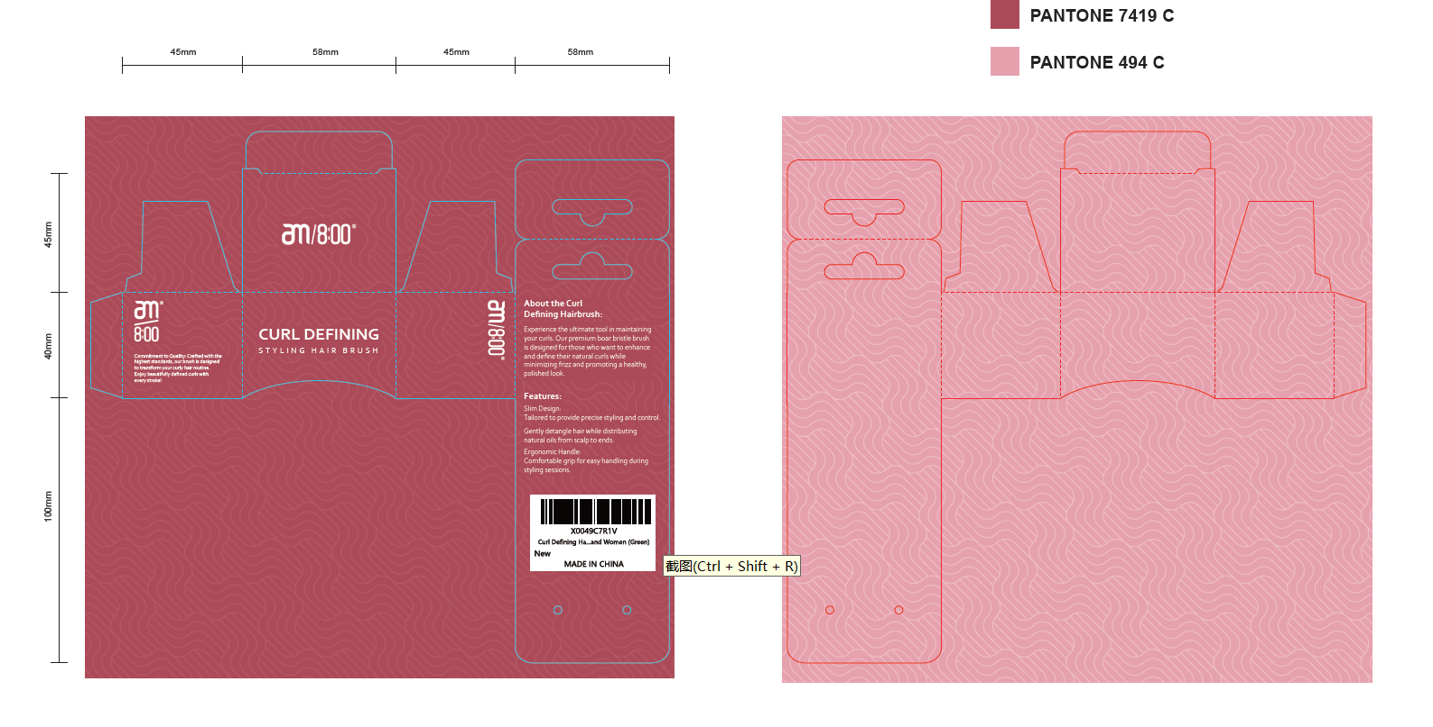 | 黑人卷发梳粉色双面印刷哑膜过，500g白卡 | 0PCS | ¥0.70

 | 以上价格含税运含包装
进仓地址： | 宁波鄞州福庆南路2520号 宁波泰丰机械有限公司，郑小姐，13605889085
付款方式: |  |  |  |  | 色卡 | Logo
交货时间: | 2025年09月18日
箱规:
产前确认样:
出货样:
注意事项:
打样2套
备注： 放2%余量
交货期： 2025-06-02

 | 宁波品秀美容科技有限公司
 | ---------------------- |  |  | ----------------------

